Dokumentation
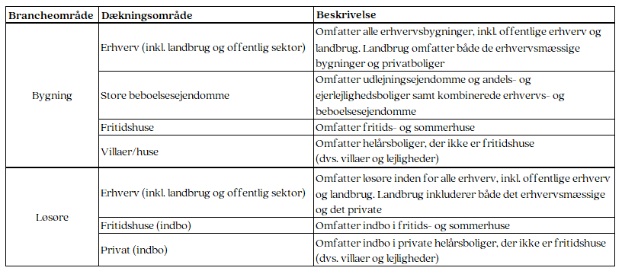
Skadesstatistik
Kontakt
Sophie Orebo Wenzel
Chefkonsulent
Email: sow@fogp.dk
Tlf: +45 41 91 91 35
Administrative oplysninger
Navn: Skadestatistik
Emnegruppe: Forsikring/Bolig og indbo, Erhverv
Kilder: Indberetning fra forsikringsselskaberne til F&P. Der indhentes ikke supplerende data.
Indhold
Indholdsbeskrivelse: Statistikken viser antal skader på bygninger og løsøre fordelt på en række skadeskategorier. Desuden er antallet af skader opdelt på:
Statistiske begreber: Statistikken viser udviklingen i antallet af skader. Statistikken omfatter skader, som er sket i det pågældende kvartal.
Tid
Referencetid: Statistikken opgøres hvert kvartal en måned efter kvartalets afslutning.
Udgivelsestid: Statistikken udgives i hhv. januar, april, juli og oktober.
Hyppighed: Statistikken udgives tre måneder efter kvartales afslutning.
Pålidelighed og usikkerhed
Der ses bort fra skader, som er sket i det foregående kvatal, men som ikke er anmeldt til selskabet inden for en måned efter kvartalets afslutning. Derfor kan statistikken undervurdere skadesomfanget. Denne undervurdering vurderes at være lille. Der er enkelte selskaber, der ikke indberetter til statistikken. Statistikken omfatter omkring 90 pct. af det danske marked for privat- og erhvervsforsikring.
Usikkerhedskilder: Den primære kilde til usikkerhed er fejlindberetninger.
Sammenlignelighed
Sammenlignelighed over tid: Statistikken er sammenlignelig fra og med 1. kvatal 2023 og frem. Tidligere års tal er kun delvist sammenlignelige med tallene fra 2023 og frem, pga. nye skadeskategorier og ny indberetningsmetode.
Forhold mellem foreløbige og endelige tal: Der offentliggøres kun endelige tal.
Tilgængelighed
Distributionskanaler: Statistikken offentliggøres udelukkende på F&Ps hjemmeside.

